Table 1
 |  | SOLICITUD DE AHORRO ASOCIADOS COMISIÓN |  |  | CODIGO: FR-GA-03
 |  |  |  |  | VERSIÓN: 2
 |  |  |  |  | PÁGINA: 1 de 1
Yo ___ Identificado con cédula N° de , autorizo a para descontar de mi salario el valor de $ __ _ quincenalmente, a partir de la ____ quincena de __ .

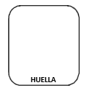
Seleccione la línea de ahorro que desea solicitar:
 |  |  | Extraordinario: $__________________
FIRMA: ______________________________________________________
NOMBRE: ____________________________________________________
HUELLA
CEDULA: _____________________________________________________
CELULAR: ____________________________________________________

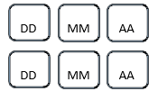
DD
MM
AA
DD
MM
AA
ESPACIO EXCLUSIVO PARA FEMSEAPTO
Firma de recibido: |  |  |  | Fecha de recibido:
Firma de Creación: |  |  |  | Fecha de Creación:

Nota: | Se debe anexar el estudio de capacidad de endeudamiento para cada solicitud de creación de ahorro y así validar si cuenta con la capacidad.

